关系图
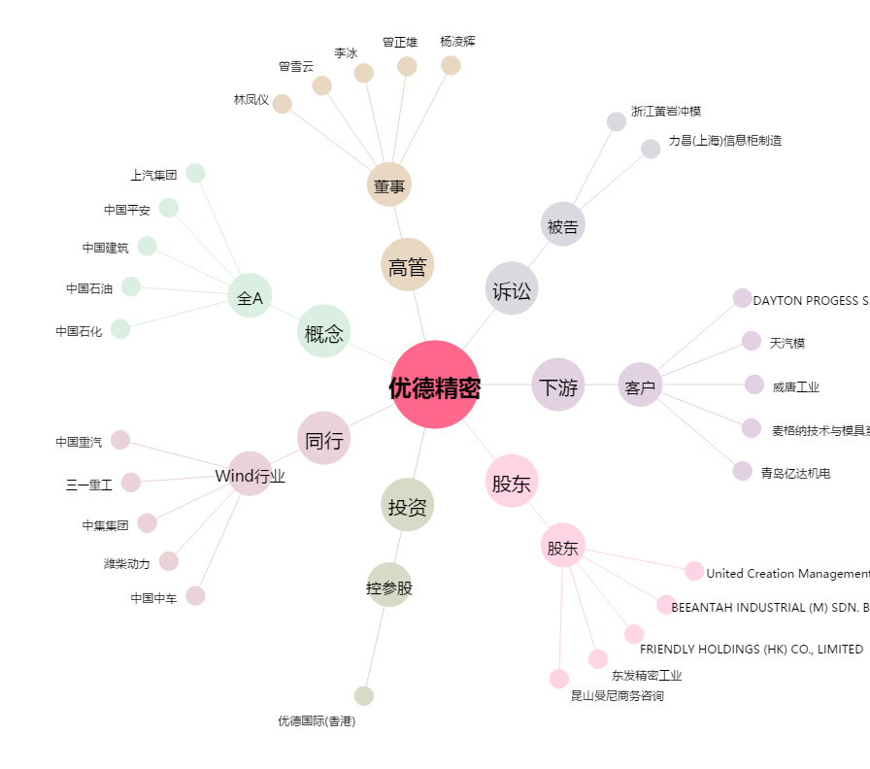
优德精密[300549.SZ] - 关系概览图

